Sheet1
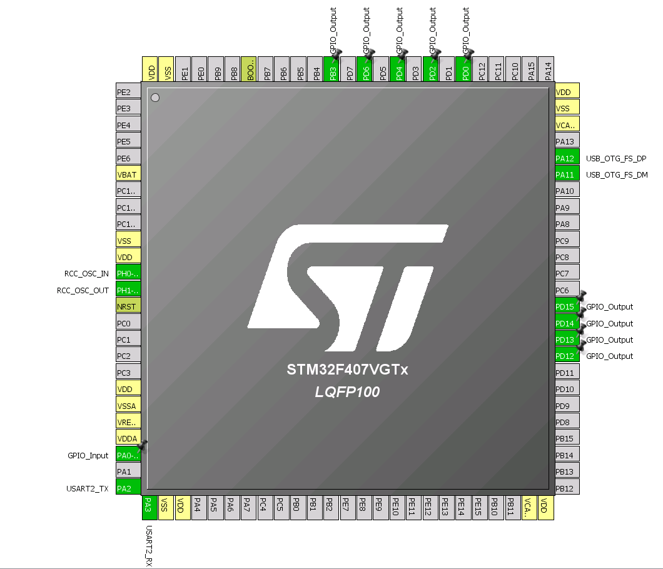
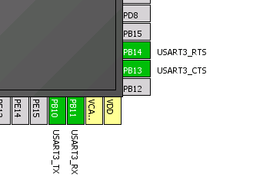
单片机 | 模块名称 | 引脚号 | 功能名称
STM32 | OLED | B3 | OLED_CS
 |  | D4 | OLED_RST
 |  | D6 | OLED_DC
 |  | D2 | OLED_SCLK
 |  | D0 | OLED_SDIN
 |  | PA4 | OLED电源输入使能信号
 |  | PA5 | OLED电源输出使能信号
 | USB | A12 | DP
 |  | A11 | DM
 | OTG | PC1 | 使能脚EN
 | 马达 | PB0 | 马达控制信号
 | 蓝牙通信 | PA2 | BT_RX/P0.21
 |  | PA3 | BT_TX/P0.22
 |  | PA6 | P0.00
 |  | PA8 | P0.01
 |  | PC9 | P0.02
 |  | PA7 | P0.03
 | SPI指纹串口 | PB15 | SPI_MOSI
 |  | PB14 | SPI_MISO
 |  | PB13 | SPI_CLK
 |  | PB12 | SPI_CS
 |  | PB1 | RST
 |  | PB5 | EINT_FINGER 中断
 | 加密芯片 | PB8 | I2C1_SCL
 |  | PB9 | I2C1_SDA
 | 电量计 | PB10 | I2C2_SCL
 |  | PB11 | I2C2_SDA
 |  | PA1 | CHG_INT
 | 按键1个 | PA0 | 按键
 | 触摸按键驱动 | PB10 | I2C2_SCL
 |  | PB11 | I2C2_SDA
 |  | PC2 | INT
 |  | PC3 | PDN

 | 晶振 | H0 | 晶振1
 |  | H1 | 晶振2

